Sheet1
Wood Reliefパネル 「システム概要」
機能 | 要件 | インプット | 処理 | アウトプット | 参考HP
フロントエンド
Web 販売サイト
ECフロント
・顧客データ
・CNCデータ
・決済管理
 | ・ユーザー登録 ・デザイン選択 ・３Dフォトスキャン ・CNCデータ送信 ・購入 ・決済 ・納品管理 |  |  | ・顧客情報 ・ユーザーDB ・３Dデザインデータ ・CNCデータ ・注文情報 | 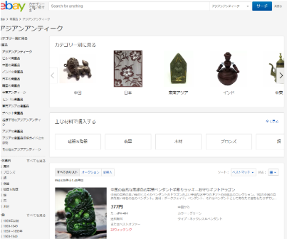 https://www.ebay.com/
システム連携基盤
FR → BK
WR動画サイト
共有サイト
・顧客データ
・フォトデータ
・契約管理
 | ・広告 ・フォト動画閲覧 ・購入 ・販売 ・投稿 ・サブスク会員契約 |  |  | ・フォト動画DB ・顧客契約情報 ・販売管理 ・データDL管理 |  https://www.gettyimages.com/

バックオフィス
販売管理
顧客管理
コスト管理
加工管理
CAMデータ変換
CNCルータ実行
・顧客データ
・CNCデータ
Fusion 360
CAMデータ→SVG
CNCルーター
木材加工
出荷管理
受注処理
出荷納品管理
・受注データ
・出荷情報
システム連携基盤
BK → FR（バッチ）
 | ・顧客情報 ・注文情報 ・CNCデータ |  |  | ・CNCルーター ・木材加工 ・塗装 ・OLED組立 | 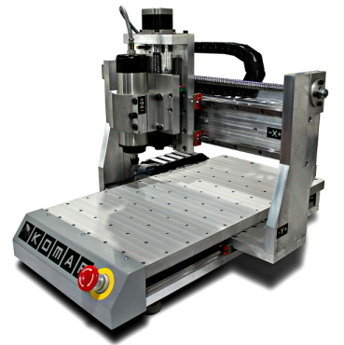
 |  |  |  | ・梱包 ・納品管理 ・配送登録

WR パネルアプリ
IoT実装
・Login情報
・契約確認
・映像受信
WRパネル（プロダクト）実装アプリ |  |  |  |  | プロダクト（製品）
 | ・音声指示ボット 起動 Login 映像選択 ・Wifi接続 |  |  | ・映像出力 |  Woodreliefwindow_01.mp4

